lg
견 적 서

강원대학교 |  | 귀하
전화 :
팩스 :
담당 :

아래와 같이 견적합니다.

견 적 합 계 : | ₩1,980,000
견 적 일 자 : | 2016-12-27
결 재 조 건 :

품 명 | 규 격 | 수 량 | 단 가 | 금 액 | 세 액 | 합 계 액
 |  |  |  | - | - | -
노트북 | LG 그램 LG15Z960 | 1 | 1,800,000 | 1,800,000 | 180,000 | 1,980,000

 | 인텔 i7-6500U 2.5GHz
 | 8GB DDR3L Memory
 | 512GB SATA SSD
 | 15.6" IPS 광시야각 (1920 x 1080)
 | intel hd 520 Graphics
 | 무게 0.98Kg
 | USB 3.0 x 2ea / USB 2.0 x 1ea / USB C Type x 1ea
 | 외부모니터 HDMI 출력
 | 802.11ac 무선랜 / 유선랜 없음 |  |  | - | - | -
 | 터치패드 |  |  | - | - | -
 | 윈도우 10 64bit |  |  | - | - | -

 | 무선 광마우스 / 파우치

 |  |  |  | - | - | -
 |  |  |  | - | - | -
* 결제계좌 : 신한 110-138-600484 씨-넷 |  |  | 합 계 | 1,800,000 | 180,000 | 1,980,000
* 견적담당 : | 조규장(010-2910-7760)
* REMARK
1. 15.6인치 제품중 가장 가벼운 제품입니다.

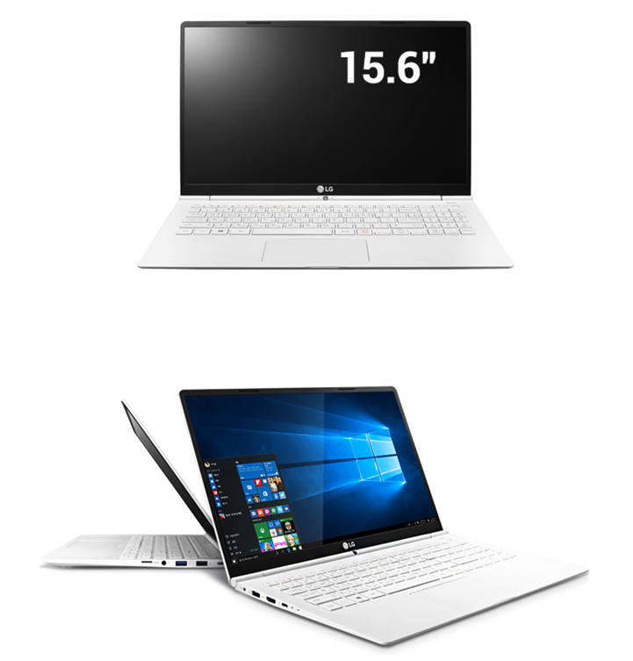

1030g3
견 적 서

강원대학교 |  | 귀하
전화 :
팩스 :
담당 :

아래와 같이 견적합니다.

견 적 합 계 : | ₩1,870,000
견 적 일 자 : | 2016-12-27
결 재 조 건 :

품 명 | 규 격 | 수 량 | 단 가 | 금 액 | 세 액 | 합 계 액
 |  |  |  | - | - | -
노트북 | HP Folio 1030 G3 | 1 | 1,700,000 | 1,700,000 | 170,000 | 1,870,000
 |  |  |  | - | - | -
 | 인텔 6세대 i7-6500U 2.45Hz 듀얼코어 |  |  | - | - | -
 | 8GB DDR3L Memory |  |  | - | - | -
 | 256GB nvme SSD |  |  | - | - | -
 | 광 드라이브 없음 |  |  | - | - | -
 | intel HD520 Graphics |  |  |  | - | -
 | 무게 1.16g |  |  | - | - | -
 | 13.3인치 1920 x 1080 Full HD 해상도 (고릴라 글래스) |  |  | - | - | -
 | Windows 10 Pro / Windows 7 Pro 64bit |  |  | - | - | -
 | USB 3.0 port x 2ea / USB C Type x 1ea |  |  | - | - | -
 | 외부 모니터 출력 HDMI |  |  | - | - | -
 | 802.11ac 867Mbps 무선랜 / 블루투스 4.0 |  |  |  | - | -
 | IPS 광시야각 패널 |  |  | - | - | -
 | 롱라이프 배터리 (최대 13.2시간) |  |  | - | - | -
 | 지문인식 센서 |  |  | - | - | -
 | 터치패트 마우스 |  |  | - | - | -
 | NFC 포함 |  |  | - | - | -
 | 45W 전원아답터 |  |  | - | - | -
 | 미 군사규격 810G 인증 (방진, 방습, 온도) |  |  | - | - | -
 | 키보드 백라이트 |  |  | - | - | -
 |  |  |  | - | - | -
사은품 | 무선 광마우스 |  |  | - | - | -
 | 노트북가방 |  |  | - | - | -
 |  |  |  | - | - | -
 |  |  |  | - | - | -
 |  |  |  |  | - | -
* 결제계좌 : 신한 110-138-600484 씨-넷 |  |  | 합 계 | 1,700,000 | 170,000 | 1,870,000
* 견적담당 : | 조규장(010-2910-7760)
* REMARK
1. nvme ssd는 일반 sata ssd에 비하여 4배 이상 빠릅니다.
2. 저전력 모델로 cpu팬이 없어 무소음 제품입니다.

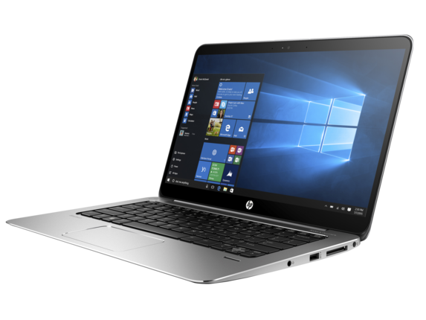

850g3
견 적 서

강원대학교 |  | 귀하
전화 :
팩스 :
담당 :

아래와 같이 견적합니다.

견 적 합 계 : | ₩1,980,000
견 적 일 자 : | 2016-12-27
결 재 조 건 :

품 명 | 규 격 | 수 량 | 단 가 | 금 액 | 세 액 | 합 계 액
 |  |  |  | - | - | -
노트북 | Elitebook 850 G3 Ultimate | 1 | 1,800,000 | 1,800,000 | 180,000 | 1,980,000
 |  |  |  | - | - | -
 | 인텔 6세대 i7-6500U 2.45Hz 듀얼코어
 | 16GB DDR4 Memory (Max 32GB)
 | 256GB nvme SSD + 1TB HDD
 | 광 드라이브 없음
 | ATI Radeon R7-M365X 2GB / intel HD520 Graphics
 | 무게 1.84Kg
 | 15.6인치 1920 x 1080 Full HD 해상도
 | Windows 10 Pro / Windows 7 Pro 64bit
 | USB 3.0 port x 2ea / USB C type x 1ea
 | 외부 모니터 출력 (동시 2개 가능) D-sub / Display port
 | 802.11ac 867Mbps 무선랜 / 블루투스 4.0
 | IPS 광시야각 패널
 | 롱라이프 배터리 (최대 12.5시간)
 | 지문인식 센서
 | 포인트스틱 / 터치패트 마우스
 | Gigabit Networkcard
 | NFC 포함
 | 65W 전원아답터
 | 키보드 백라이트

사은품 | 무선 광마우스
 | 노트북가방

 |  |  |  |  | - | -
* 결제계좌 : 신한 110-138-600484 씨-넷 |  |  | 합 계 | 1,800,000 | 180,000 | 1,980,000
* 견적담당 : | 조규장(010-2910-7760)
* REMARK
1. i7 모델에 그래픽카드 탑재모델입니다.
2. nvme ssd는 일반 sata ssd에 비하여 4배 이상 빠릅니다.

